прайс розница
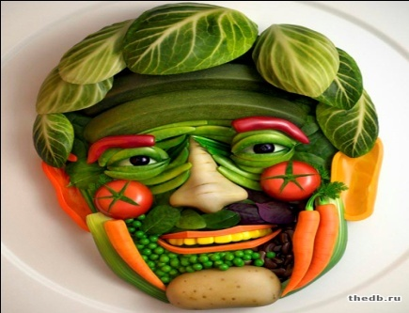 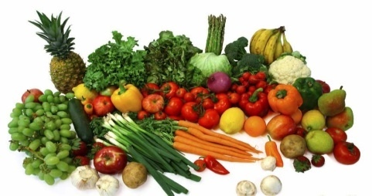 прайс лист |  |  |  | заказ по телефонам: |  | в прайс листе указан не полный ассортимент, более подробно уточняйте по телефону

 |  |  |  | (495)565-30-11
Цитрусовые
 | Наименование, калибр | Фасовка, упаковка: | Страна происхождения | Кг/шт
 | Апельсин, средний, 6+ | гофро коробка | Египет | кг | 94.00
 | Мандарин | пластиковый ящик | Марокко | кг | 140.00
 | Грейпфрукт | гофро коробка | ЮАР | кг | 84.00
 | Лимон | гофро коробка/пластиковый ящик | Грузия/Турция | кг | 130.00
 | Лайм | пластиковый ящик | Грузия/Турция | кг | 330.00
Фрукты и ягоды
 | наименование | Фасовка: | Страна происхождения | Вес нетто
 | Авокадо | гофро коробка | Эквадор/Чили/Перу | шт. | 90.00
 | Банан | банановая коробка | Эквадор | кг | 59.00
 | Гранат | деревянный ящик | Азербайджан | кг | 257.00
 | Киви | гофро коробка/платиковый ящик | Турция | кг | 150.00
 | Киви | гофро коробка/платиковый ящик | Иран | кг | 90.00
 | Виноград "Киш-миш" | деревянный ящик | Узбекистан | кг | 105.00
 | Клубника | гофро коробка, пластиковый лоток | Греция | кг
 | Персик | гофро коробка, пластиковый лоток | Греция | кг | 140.00
 | Персик плоский | гофро коробка, пластиковый лоток | Греция | кг | 150.00
 | Нектарин | гофро коробка, пластиковый лоток | Узбекистан | кг | 115.00
 | Абрикос | гофро коробка, пластиковый лоток | Армения | кг | 130.00
 | Абрикос | гофро коробка, пластиковый лоток | Молдавия | кг | 130.00
 | Абрикос | гофро коробка, пластиковый лоток | Узбекистан | кг | 140.00
 | Вишня | гофро коробка, пластиковый лоток | Узбекистан | кг
 | Черешня | пластиковый ящик | Турция | кг
 | Нектарин | пластиковый ящик | Греция | кг | 150.00
Яблоки и Груши
 | наименование,сорт, калибр | Фасовка: | Страна происхождения | Вес нетто
 | Яблоко Гренни Смит | гофро коробка | Сербия/Белоруссия | кг | 130.00
 | Яблоко "Семеренко" | гофро коробка | Сербия/Белоруссия | кг | 130.00
 | Яблоко, "Голден" | гофро коробка | Сербия/Белоруссия | кг | 95.00
 | Яблоко "Черный принц" | гофро коробка | Сербия/Белоруссия | кг | 95.00
 | Яблоко "Айдаред" | гофро коробка | Сербия/Белоруссия | кг | 95.00
 | Яблоко "Белый Налив" | гофро коробка | Сербия/Белоруссия | кг | 90.00
 | Яблоко "Лиголь" | гофро коробка | Сербия/Белоруссия | кг | 95.00
 | Яблоко Спартан | гофро коробка | Сербия/Белоруссия | кг | 90.00
 | Груша Аббат | гофро коробка | Сербия/Белоруссия | кг | 175.00
 | Груша конференц | гофро коробка | Сербия/Белоруссия | кг | 150.00
 | Груша Вильямс | гофро коробка | Сербия/Белоруссия | кг | 170.00
Овощи
Корнеплоды
 | наименование, калибр | Фасовка: | Страна происхождения | Вес нетто
 | Картофель "белый" 5+ | полипропиленовый мешок | Россия/Белоруссия | кг | 18.00
 | Картофель "розовый" 5+ | полипропиленовый мешок | Россия/Белоруссия | кг | 18.00
 | Свекла, 5+ | полипропиленовый мешок | Россия/Белоруссия | кг | 19.00
 | Морковь | полипропиленовый мешок | Россия/Белоруссия | кг | 20.00
 | Редис | полипропиленовый мешок | Россия/Белоруссия | кг | 70.00
 | Редис с ботвой | гофро коробка | Россия | шт. | 37.00
Лук и Чеснок
 | наименование, калибр | Фасовка: | Страна происхождения | Вес нетто
 | Лук, репчатый, 5+ | сетка | Россия | кг | 18.00
 | лук красный | гофро коробка | Россия | кг | 48.00
 | Лук белый | гофро коробка | Россия | кг | 48.00
 | Чеснок | гофро коробка | Китай | кг | 170.00
Капуста
 | наименование, калибр | Фасовка: | Страна происхождения | Вес нетто
 | капуста молодая | сетка |  | кг | 16.00
Огурцы
 | наименование, калибр | Фасовка: | Страна происхождения | Вес нетто
 | Огурец "Луховецкий" | гофро коробка | Россия | кг | 70.00
 | Огурец, Кураж, коротк.,пупырчат., 8-11 см. | гофро коробка | Россия | кг | 79.00
 | Огурец, длинноплодный, гладкий, 23 см. | гофро коробка | Россия | кг | 60.00
Помидоры
 | наименование, калибр | Фасовка: | Страна происхождения | Вес нетто
 | Томат, розовый, 5 | гофро коробка | Россия | кг | 145.00
 | Томат, розовый, 4 | гофро коробка | Россия | кг | 125.00
 | Томат, розовый, 3 | гофро коробка | Россия | кг | 105.00
 | Томат, розовый | гофро коробка | Китай | кг | 75.00
 | Томат, черри упак 250 гр | гофро коробка | Россия/Азербайджан | шт. | 93.00
 | Томат, черри упак 500 гр | гофро коробка | Россия/Азербайджан | шт. | 179.00
 | Томат, красный | гофро коробка | Россия | кг | 65.00
 | Томат, на ветке | гофро коробка | Россия/Азербайджан | кг | 88.00
 | Томат, сливовидный | гофро коробка | Россия | кг | 75.00
Перец, Тыквенные и Бахчевые культуры
 | наименование, цвет | Фасовка: | Страна происхождения | Вес нетто
 | Арбуз | сетка | Россия | кг | 14.00
 | Дыня Колхозница | гофро коробка | Казахстан | кг | 50.00
 | Дыня Торпеда | гофро коробка | Казахстан | кг | 50.00
 | Баклажан | гофро коробка | Россия | кг | 65.00
 | Кабачок | деревянный ящик | Россия | кг | 45.00
 | Болгарский, желтый | гофро коробка | Россия | кг | 46.00
 | Болгарский, красный | гофро коробка | Китай | кг | 120.00
 | Перец грунтовой | гофро коробка | Россия | кг | 55.00
 | Чили, острый | гофро коробка | Россия | кг | 170.00
Грибы
 | Грибы, Шампиньоны | гофро коробка | Россия | 3.0 | 200.00
 | Грибы, Вешенки | гофро коробка | Россия | уп. | 75.00
Свежая Зелень
 | наименование | Фасовка: | Страна происхождения | Вес нетто
 | Лук зеленый | гофро коробка, обложенная льдом | Россия | 1.0 | 160.00
 | Петрушка | гофро коробка, обложенная льдом | Узбекистан | 1.0 | 160.00
 | Укроп | гофро коробка, обложенная льдом | Узбекистан | 1.0 | 160.00
 | Кинза | гофро коробка, обложенная льдом | Россия | 1.0 | 250.00
 | Салат Китайский | пищевая пленка/гофро коробка | Россия | кг | 60.00
 | Салат в горшочке | ПВД пакет в пластиковой форме | Россия | шт. | 40.00

